Annexe 25
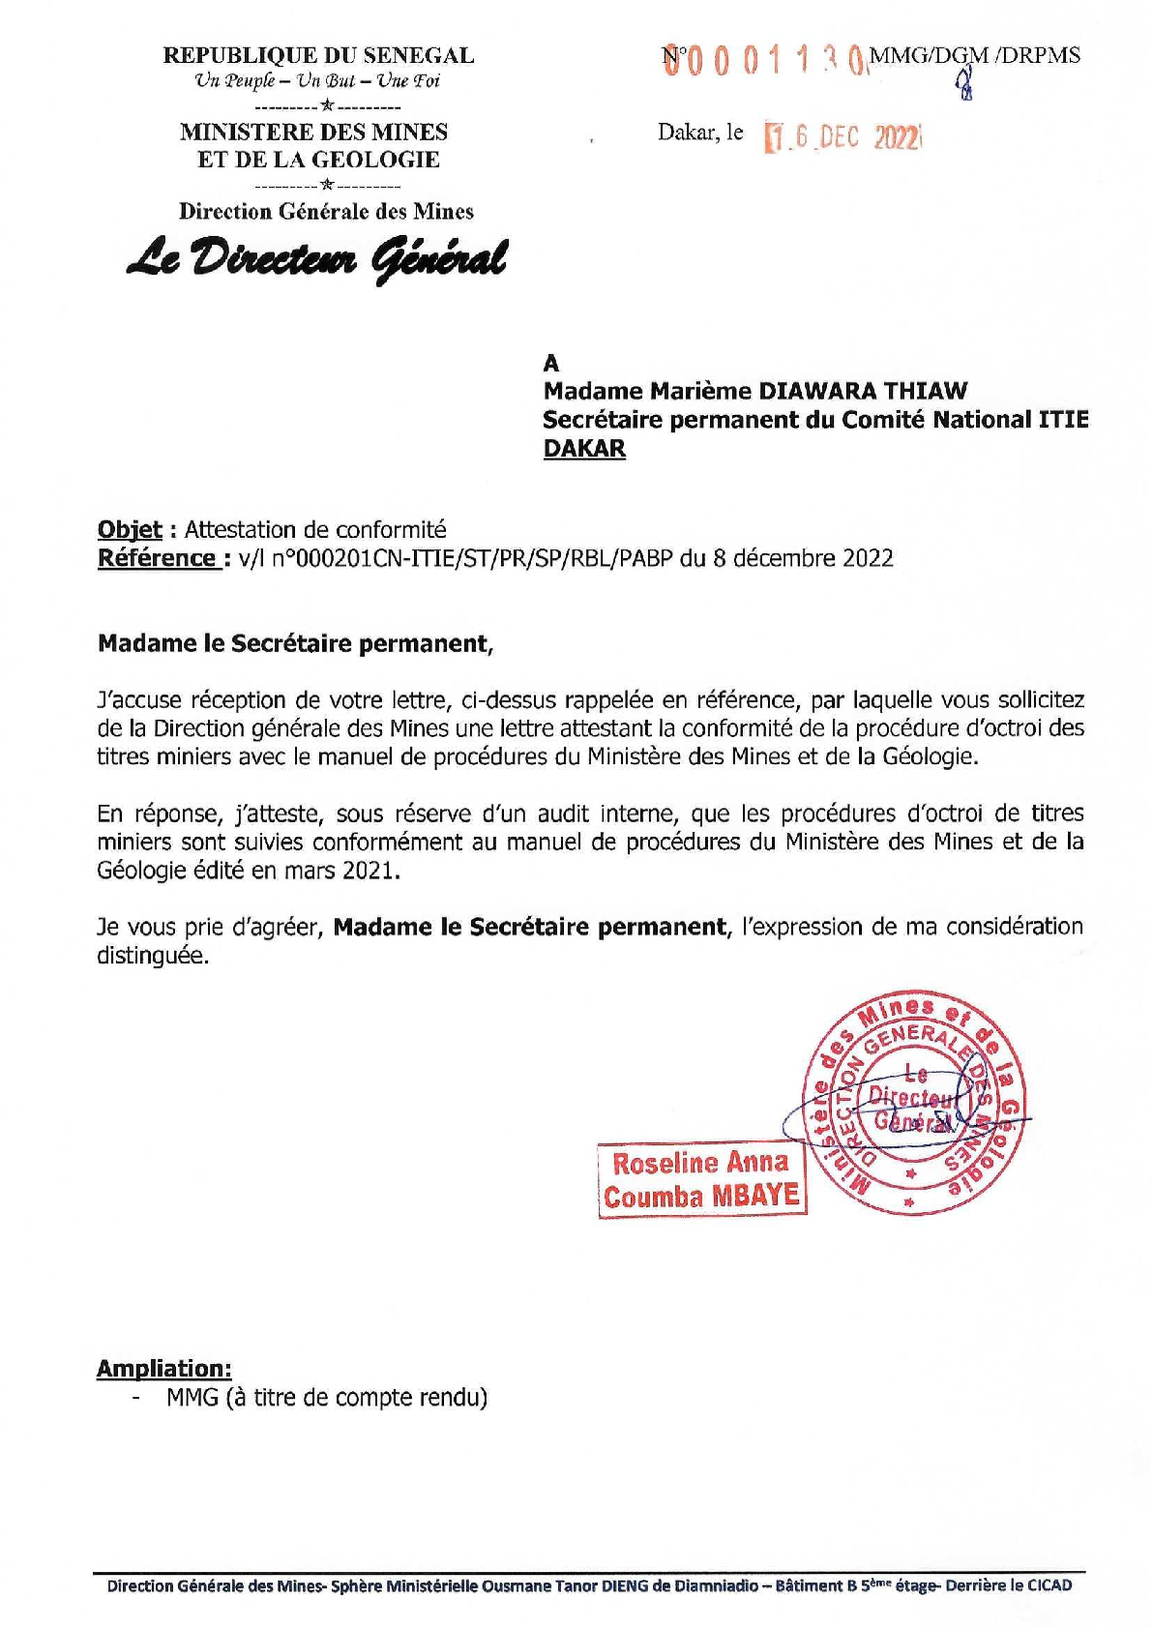
Annexe 25 – Attestation de conformité de la DGM

